상품제안서
타이틀리스트 트루필 6구 고급 싸바리케이스 | 상품코드: S44920

 |  |  |  |  |  |  | 02-713-8555 | www.synergygift.co.kr
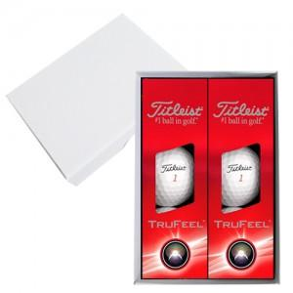

【상세/제작정보】

【인쇄/포장옵션】 | 볼+케이스 컬러인쇄 / 포장지포장

【공급단가】 | 수량 | 30~ | 100~ | 300~ | 500~ | 1,000~
*VAT별도 | 단가 | 23,550원 | 22,630원 | 21,520원 | 20,970원 | 20,600원

【상품 URL】 | https://www.synergygift.co.kr:443/src/goods_detail.php?gdno=44920

